Menu chức năng
HTTTTT_KNTC
Khiếu nại
Đất đai
Môi trường
Khoáng sản
Tài nguyên nước
Tố cáo
Đất đai
Môi trường
Khoáng sản
Tài nguyên nước
Thống kê
Dashboard
Hồ sơ
Bảng tổng hợp
Bản đồ
Lớp bản đồ
Bản đồ
Tìm kiếm
Đăng nhập/Đăng xuất
Đăng nhập
Đăng xuất
Quản trị
Cấu hình
Quản lý người dùng
Phân quyền
Danh mục
Thông tin cá nhân
Trang chủ

MH01 - Login
MH01 - Login

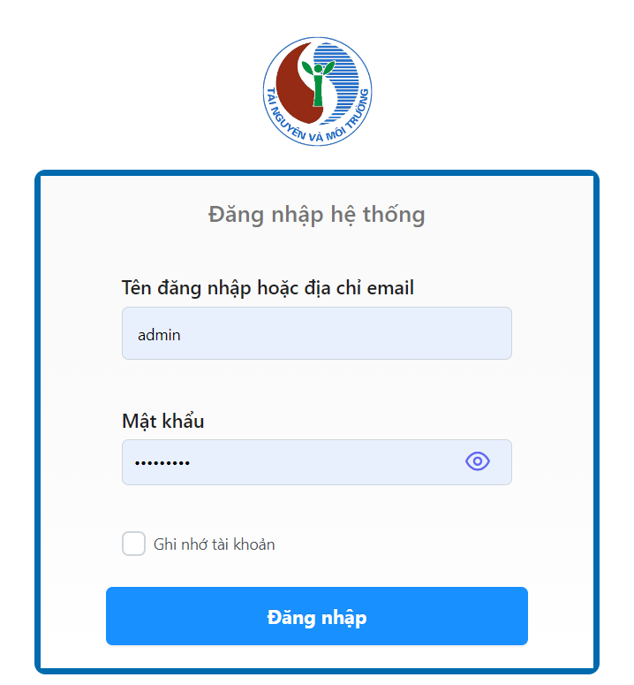
 | Name | Field/CodeName | Data Type | Editable? | Mandatory | Value | Default Value | Remark
 | MH01 - Login
 | Login
 | Logo |  | Image | N/A | N/A
 | User name | username | Single-line Textbox | Yes | Yes
 | Password | password | Single-line Textbox | Yes | Yes
 | Remember me | rememberMe | Checkbox | Yes | No |  |  | Tích vào đây để nhớ username và password (cookie)
 | Sign in |  | Button | N/A | Yes

MH02 - Trang chủ
MH02 - Trang chủ

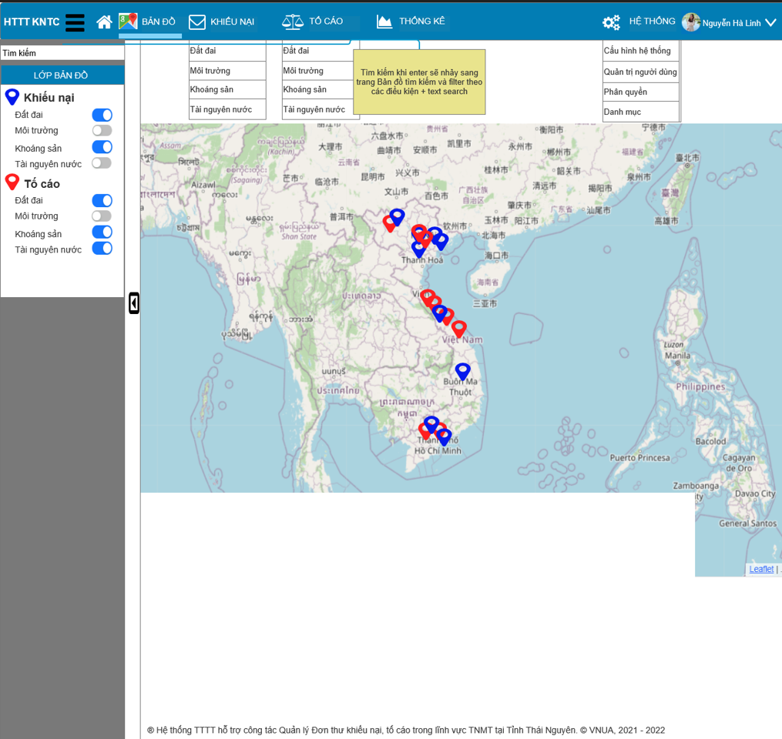
 | Name | Field/CodeName | Data Type | Editable? | Mandatory | Value | Default Value | Remark
 | *TopBar bao gồm Logo, Icon expand/colapse và Menu (Menu Hệ thống, Ảnh profile và Menu Profile)
 | MH2 - Home
 | LeftBar - Menu bên tay trái
 | Searchbox | txtSearch | Single-line Textbox | Yes | Yes |  |  | Gõ từ khóa và nhấn nút Enter->Nhảy đến trang Bản đồ và filter kết quả theo từ khóa
 | Lớp bản đồ |  | Multi-Radiobutton | Yes | Yes |  | "ON; ON; ON; ON; ON; ON; ON; ON; ON" | Nhấn vào các option để filter dữ liệu trên bản đồ tương ứng với các giá trị của Radiobutton (Chỉ fillter bản đổ, vẫn ở nguyên trang chủ)
 | Content - Bản đồ
 | Map |  | Map | No | Yes |  |  | Bản đồ sẽ được lọc theo các dữ liệu trên Layers
 | Footer
 | Copyright |  | Label | No | Yes |  |  | Fix cứng

MH03 - Bản đồ
MH03 - Bản đồ và tìm kiếm bản đồ

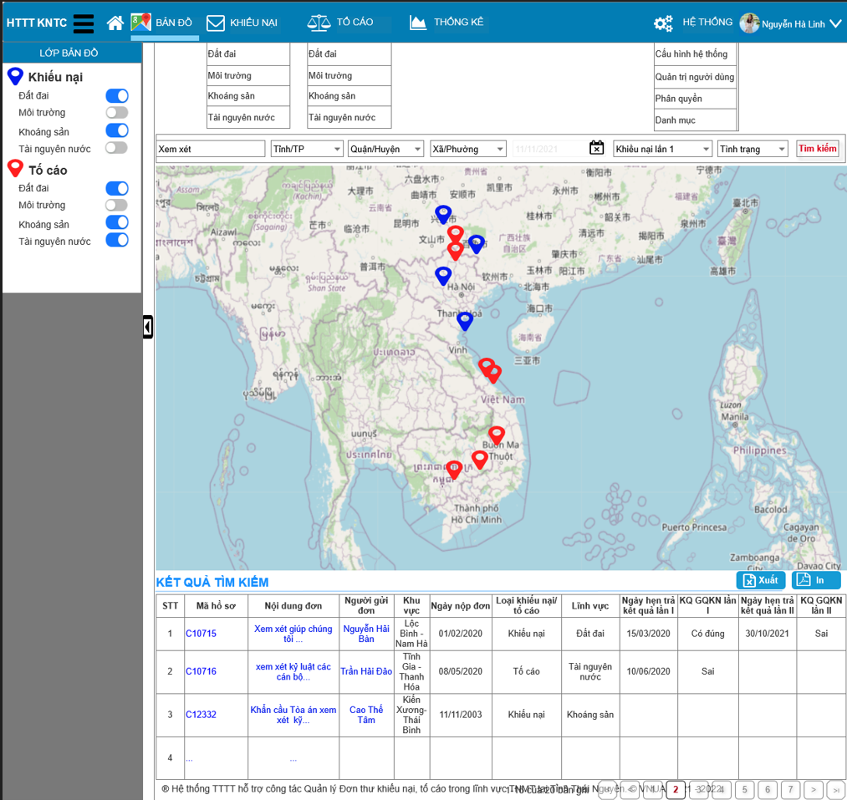
 | Name | Field/CodeName | Data Type | Editable? | Mandatory | Value | Default Value | Remark
 | *TopBar bao gồm Logo, Icon expand/colapse và Menu (Menu Hệ thống, Ảnh profile và Menu Profile)
 | MH03 - Bản đồ và tìm kiếm bản đồ
 | LeftBar - Menu bên tay trái
 | Lớp bản đồ |  | Multi-Radiobutton | Yes | Yes |  | "ON; ON; ON; ON; ON; ON; ON; ON; ON" | Nhấn vào các option để filter dữ liệu trên bản đồ tương ứng với các giá trị của Radiobutton (Chỉ fillter bản đổ, vẫn ở nguyên trang)
 | Content - Thanh tìm kiếm, bản đồ và kết quả tỉm kiểm
 | Thanh tìm kiếm |  | Map | No | Yes |  |  | Bản đồ sẽ được lọc theo các dữ liệu trên Layers
 | Tìm kiếm (freetext) | txtSearch | Single-line Textbox | Yes | Yes |  |  | Gõ từ khóa và nhấn nút Enter->Filter trên Bản đồ và Danh sách tìm kiếm theo các trường sau: - Mã hồ sơ - Tên Tỉnh/TP - Tên Huyện/Quận - Tên Xã/Thị trấn - Tên Người đề nghị giải quyết - Địa chỉ thường trú - Số thửa
 | Tỉnh/TP | cboProvince | List |  | Yes | Lấy từ danh mục Tỉnh/TP | "0" - "Tỉnh/TP" | - Có khả năng tìm kiếm theo Tên của Tỉnh - Cấu trúc: Value: ID của Tỉnh, Text: Tên của Tỉnh
 | Quận/Huyện | cboDistrict | List |  | Yes | Lấy từ danh mục Quận/Huyện và lọc theo cboProvince | "0" - "Quận/Huyện" | -nt-
 | Xã/Thị trấn | cboWard | List |  | Yes | Lấy từ danh mục Xã/Thị trấn và lọc theo cboDistrict | "0" - "Xã/Thị trấn" | -nt-
 | Ngày tiếp nhận | clReceivedDate | Date Time | Yes | Yes |  | N/A | Lọc theo Ngày tiếp nhận
 | Trạng thái khiếu nại | cboState | List | Yes | Yes | "Khiếu nại lần 1" "Khiếu nại lần 2" "Khiếu nại lần 3" | N/A | Gõ từ khóa và nhấn nút Enter->Nhảy đến trang Bản đồ và filter kết quả theo từ khóa
 | Tình trạng | cboStatus | List | Yes | Yes | "Đúng" "Có đúng" "Sai" "Có sai" | N/A
 | Nút Tìm kiếm | btnSearch | Button | Yes | Yes |  |  | Gõ từ khóa và nhấn nút Enter->Nhảy đến trang Bản đồ và filter kết quả theo từ khóa
 | Map |  | Map | No | Yes |  |  | Bản đồ sẽ được lọc theo các dữ liệu trên Layers
 | Danh sách Kết quả tìm kiếm
 | Nút xuất | btnExport | Button | No | Yes |  |  | Xuất Danh sách hiện hành ra excel
 | Nút In | btnPrint | Button | No | Yes |  |  | Thực hiện lệnh in Danh sách
 | Danh sách | listOfData | List | No | Yes |  |  | Các tiêu đề sau có thể sắp xếp khi click vào: - Mã hồ sơ - Khu vực - Ngày nộp đơn - Loại Khiếu nại/tố cáo - Lĩnh vực
 | Phân trang |  | List | No | Yes |  |  | Phân trang 30 dòng/1 trang Danh sách phải phù hợp với phân trang
 | Footer
 | Copyright |  | Label | No | Yes |  |  | Fix cứng

MH04.1 - Khiếu nại - Đất đai
MH04.1.1 - View khiếu nại đất đai

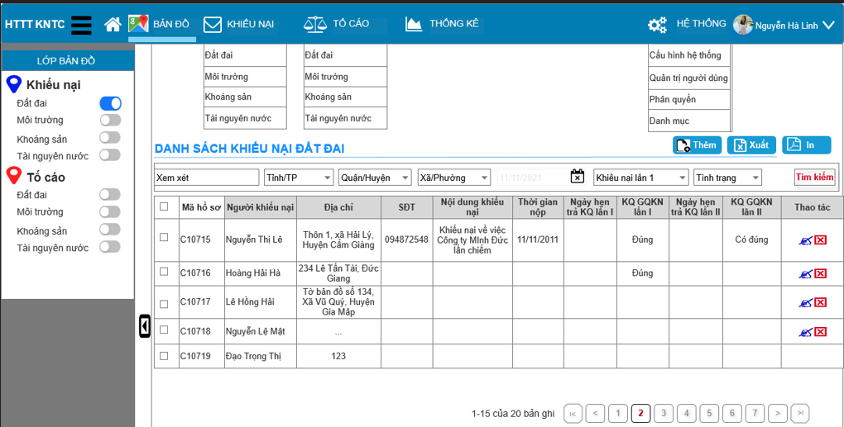
 | Name | Field/CodeName | Data Type | Editable? | Mandatory | Value | Default Value | Remark
 | MH04.1.1 - Danh sách Khiếu nại - Đất đai
 | LeftBar - Menu bên tay trái
 | Lớp bản đồ |  | Multi-Radiobutton | No | Yes |  | "ON; OFF; OFF; OFF; OFF; OFF; OFF; OFF" | Các radio sẽ bị disable
 | Content - Thanh tìm kiếm, bản đồ và kết quả tỉm kiểm
 | Thanh tìm kiếm |  | Map | No | Yes |  |  | Bản đồ sẽ được lọc theo các dữ liệu trên Layers
 | Tìm kiếm (freetext) | txtSearch | Single-line Textbox | Yes | Yes |  |  | Gõ từ khóa và nhấn nút Enter->Filter trên Bản đồ và Danh sách tìm kiếm theo các trường sau: - Mã hồ sơ - Tên Tỉnh/TP - Tên Huyện/Quận - Tên Xã/Thị trấn - Tên Người đề nghị giải quyết - Địa chỉ thường trú - Số thửa
 | Tỉnh/TP | cboProvince | List | Yes | Yes | Lấy từ danh mục Tỉnh/TP | "0" - "Tỉnh/TP" | - Có khả năng tìm kiếm theo Tên của Tỉnh - Cấu trúc: Value: ID của Tỉnh, Text: Tên của Tỉnh
 | Quận/Huyện | cboDistrict | List | Yes | Yes | Lấy từ danh mục Quận/Huyện và lọc theo cboProvince | "0" - "Quận/Huyện" | -nt-
 | Xã/Thị trấn | cboWard | List | Yes | Yes | Lấy từ danh mục Xã/Thị trấn và lọc theo cboDistrict | "0" - "Xã/Thị trấn" | -nt-
 | Ngày tiếp nhận | clReceivedDate | Date Time | Yes | Yes |  | N/A | Lọc theo Ngày tiếp nhận
 | Trạng thái khiếu nại | cboState | List | Yes | Yes | "Khiếu nại lần 1" "Khiếu nại lần 2" "Khiếu nại lần 3" | N/A | Gõ từ khóa và nhấn nút Enter->Nhảy đến trang Bản đồ và filter kết quả theo từ khóa
 | Tình trạng | cboStatus | List | Yes | Yes | "Đúng" "Có đúng" "Sai" "Có sai" | N/A
 | Nút Tìm kiếm | btnSearch | Button | Yes | Yes |  |  | Gõ từ khóa và nhấn nút Enter->Nhảy đến trang Bản đồ và filter kết quả theo từ khóa
 | Map |  | Map | No | Yes |  |  | Bản đồ sẽ được lọc theo các dữ liệu trên Layers
 | Danh sách Kết quả tìm kiếm
 | Nút thêm | btnNew | Button | No | Yes |  |  | Xuất Danh sách hiện hành ra excel
 | Nút xuất | btnExport | Button | No | Yes |  |  | Xuất Danh sách hiện hành ra excel
 | Nút In | btnPrint | Button | No | Yes |  |  | Thực hiện lệnh in Danh sách
 | Danh sách | listOfData | List | No | Yes |  |  | Các tiêu đề sau có thể sắp xếp khi click vào: - Mã hồ sơ - Khu vực - Ngày nộp đơn - Loại Khiếu nại/tố cáo - Lĩnh vực
 | Phân trang |  | List | No | Yes |  |  | Phân trang 30 dòng/1 trang Danh sách phải phù hợp với phân trang
 | Footer
 | Copyright |  | Label | No | Yes |  |  | Fix cứng
MH04.1.2 - Form Khiếu nại đất đai - Hồ sơ khiếu nại | MH04.1.2 - Form Khiếu nại - Đất đai
 | Sumary (Xem xét bỏ nếu thấy 0 cần thiết)
 | Ảnh |  | Image | No | No
 | Người khiếu nại |  | Label | No | No
 | Địa chỉ |  | Label | No | Yes
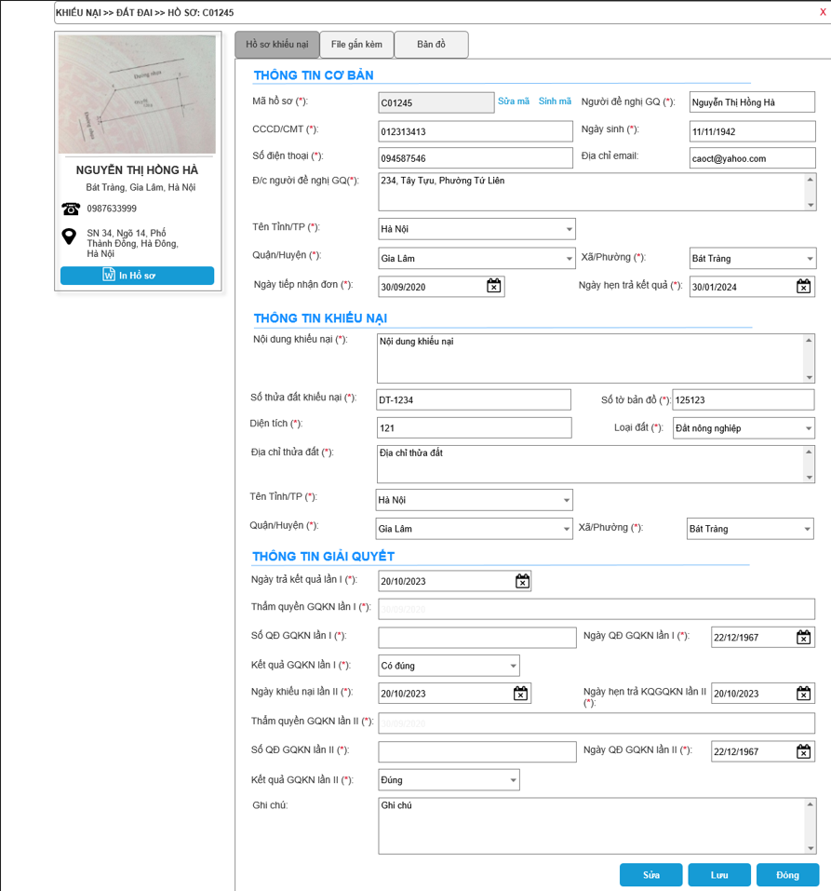
 | SDT |  | Label | No | No
 | Địa chỉ thửa đất |  | Label | No | No
 | In hồ sơ |  | Label | No | No
 | Tab Hồ sơ khiếu nại
 | Legend - Thông tin cơ bản
 | Mã hỗ sơ | Ma_ho_so | Single-line Textbox | Yes
 | Tên người đề nghị giải quyết | nguoi_de_nghi | Single-line Textbox | Yes
 | CCCD hoặc CMT | cccd_cmt | Single-line Textbox | Yes
 | Ngày sinh | ngay_sinh | Date Time | Yes
 | Điện thoại | dien_thoai | Single-line Textbox | Yes
 | Địa chỉ email | email | Single-line Textbox | Yes
 | Đ/c người đề nghị GQ | dia_chi_nguoi_de_nghi | Multi-line Textbox | Yes
 | Mã tỉnh | ma_tinh_tp | Combobox | Yes
 | Mã huyện | ma_huyen_quan | Combobox | Yes
 | Mã xã | ma_xa_phuong_tt | Combobox | Yes
 | Loại vụ việc | loai_vu_viec | Combobox | No
 | Lĩnh vực | linh_vuc | Combobox | No
 | Ngày tiếp nhận | ngay_tiep_nhan | Date Time | Yes
 | Thời gian hẹn trả kết quả | ngay_hen_tra_kq | Date Time | Yes
 | Legend - Thông tin khiếu nại
 | Nội dung khiếu nại | noi_dung_vu_viec | Multi-line Textbox | Yes
 | Số thửa dất khiếu nại | so_thua | Single-line Textbox | Yes
 | Số tờ bản đồ | to_ban_do | Single-line Textbox | Yes
 | Diện tích | dien_tich | Single-line Textbox | Yes
 | Loại đất | loai_dat | Single-line Textbox | Yes
 | Địa chỉ thửa đất | dia_chi_thua_dat | Multi-line Textbox | Yes
 | Tỉnh/TP | tinh_thua_dat | Combobox | Yes
 | Quận/Huyện | huyen_thua_dat | Combobox | Yes
 | Xã/Thị trấn | xa_thua_dat | Combobox | Yes
 | Legend - Thông tin giải quyết
 | Ngày trả kết quả lần 1 | ngay_tra_kq_lan_1 | Date Time | Yes
 | Thẩm quyền GQKN lần I | tham_quyen_lan_1 | Single-line Textbox | Yes
 | Số QĐ GQKN lần I | so_qd_lan_1 | Single-line Textbox | Yes
 | Ngày QĐ GQKN lần I | ngay_qd_lan_1 | Date Time | Yes
 | Kết quả GQKN lần I | ket_qua_lan_1 | Combobox | Yes
 | Ngày trả kết quả lần 2 | ngay_tra_kq_lan_2 | Date Time | Yes
 | Thẩm quyền GQKN lần 2 | tham_quyen_lan_2 | Single-line Textbox | Yes
 | Số QĐ GQKN lần 2 | so_qd_lan_2 | Single-line Textbox | Yes
 | Ngày QĐ GQKN lần 2 | ngay_qd_lan_2 | Date Time | Yes
 | Kết quả GQKN lần 2 | ket_qua_lan_2 | Combobox | Yes
 | Ghi chú | ghi_chu | Multi-line Textbox | Yes
 | Nút Sửa | btnEdit | Button | N/A
 | Nút Lưu | btnSave | Button | N/A
 | Nút Đóng | btnClose | Button | N/A
MH04.1.3 - Form Khiếu nại đất đai - File gắn kèm | Tab File gắn kèm
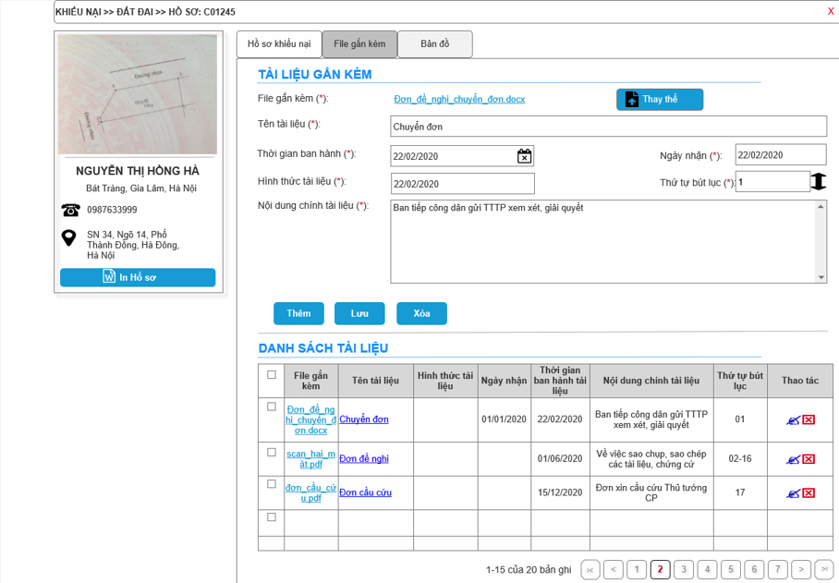
 | Legend - Tài liệu gắn kèm
 | File găn kèm | file_gan_kem | Hyperlink | Yes
 | Nút Thay thế | btnChangeFIle | Button | Yes
 | Tên tài liệu | tai_lieu | Single-line Textbox | Yes
 | Hình thức tài liệu | hinh_thuc | Single-line Textbox | Yes
 | Thời gian ban hành tài liệu | thoi_gian_ban_hanh | Date Time | Yes
 | Ngày nhận | thoi_gian_ban_hanh | Date Time | Yes
 | Thứ tự bút lục | thu_tu | Single-line Textbox | Yes
 | Nội dung chính tài liệu | noi_dung_chinh_tl | Multi-line Textbox | Yes
 | Nút Thêm | btnAddTailieu | Button | Yes
 | Nút Lưu | btnSaveTailieu | Button | Yes
 | Nút Xóa | btnDeleteTailieu | Button | Yes
 | Legend - Danh sách tài liệu
 | Danh sách tài liệu

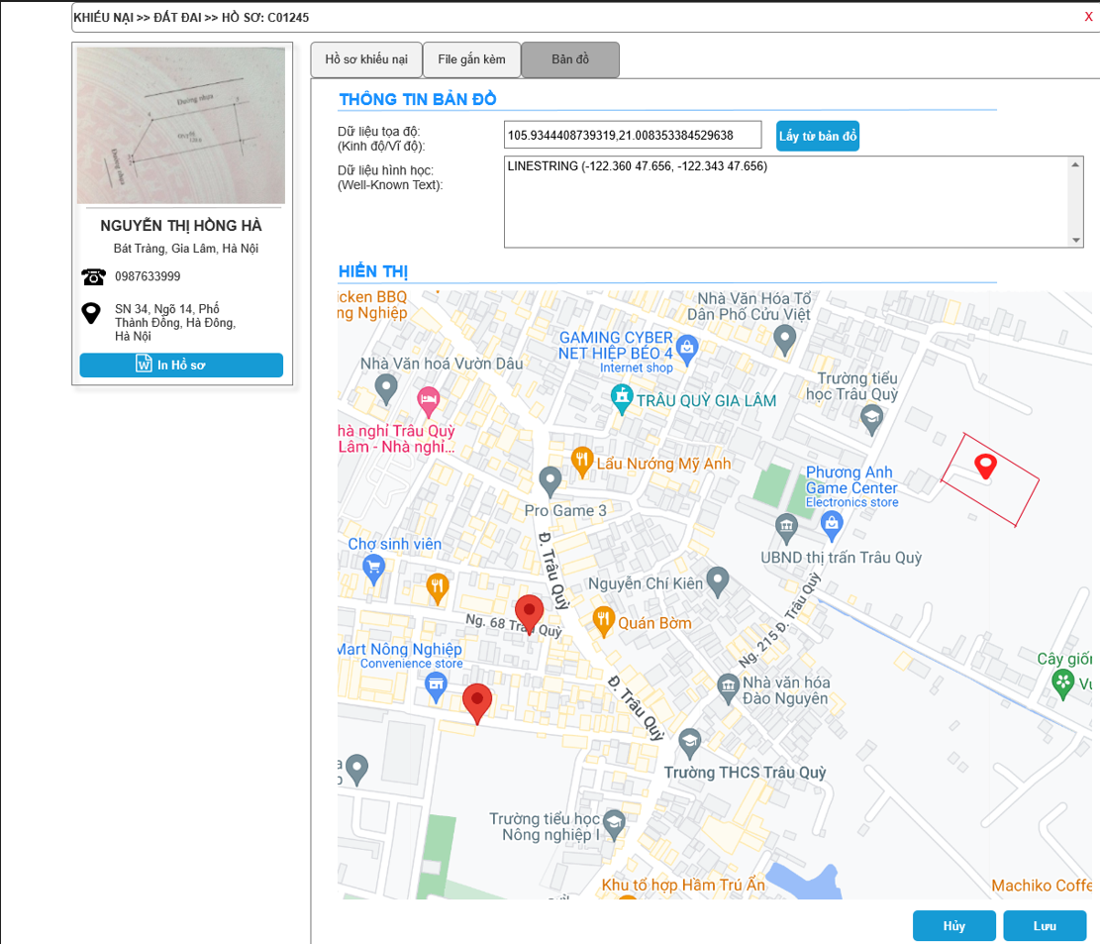
MH04.1.4 - Form Khiếu nại đất đai - Bản đồ | Tab Bản đồ
 | Legend - Thông tin bản đồ
 | Dữ liệu tọa độ | du_lieu_toa_do | Single-line Textbox | Yes
 | Nút Lấy từ bản đồ | btnChangeFIle | Button | Yes
 | Dữ liệu hình học | du_lieu_hinh_hoc | Multi-line Textbox | Yes
 | Legend - Hiển thị
 | map | map | Map | Yes
 | Nút Hủy | btnCancelMap | Button | Yes
 | Nút Lưu | btnSaveMap | Button | Yes

